UC-SRD-List
Luồng quy trình nghiệp vụ
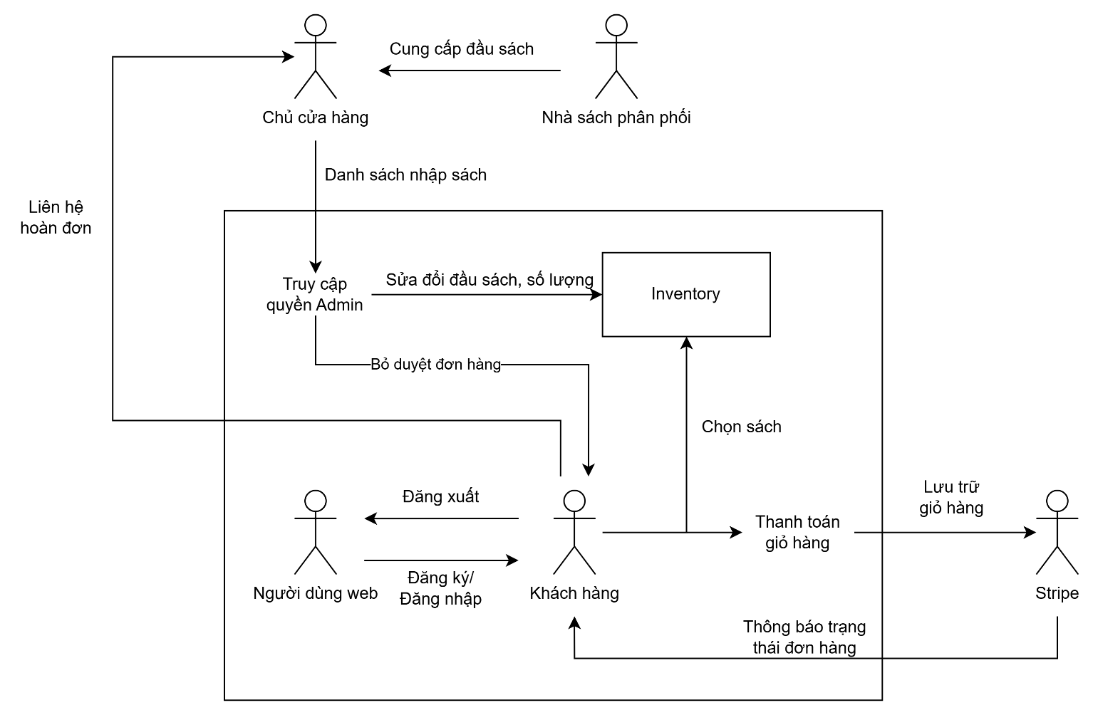

Document Master List
No. | Requirement Specification ID | Last Review Comment | Links
Cover | Tổng quát liên kết giao diện |  | Cover
UC001 | UC-001: Danh mục sản phẩm |  | UC-001
UC002 | UC-002: Tra cứu sách |  | UC-002
UC003 | UC-003: Xem chi tiết sách |  | UC-003
UC004 | UC-004: Đăng nhập |  | UC-004
UC005 | UC-005: Đăng ký |  | UC-005
UC006 | UC-006: Đổi mật khẩu |  | UC-006
UC007 | UC-007: Giỏ hàng |  | UC-007
UC008 | UC-008: Thanh toán |  | UC-008
UC009 | UC-009: Quản trị dữ liệu |  | UC-009
UC010 | UC-010: Quản lý đơn hàng |  | UC-010
SR001 | SR-001: Màn hình trang chủ |  | SCR_01
SR002 | SR-002: Màn hình tra cứu sách |  | SCR_02
SR003 | SR-003: Màn hình chi tiết sách |  | SCR_03
SR004 | SR-004: Màn hình đăng nhập |  | SCR_04
SR005 | SR-005: Màn hình đăng ký |  | SCR_05
SR006 | SR-006: Màn hình đổi mật khẩu |  | SCR_06
SR007 | SR-007: Màn hình giỏ hàng |  | SCR_07
SR008 | SR-008: Màn hình thanh toán đơn hàng |  | SCR_08
SR009 | SR-009: Màn hình admin |  | SCR_09

Cover
1. Overview
 | Tài liệu này mô tả chi tiết màn hình của trang web bán sách online. Trang web này cung cấp cho khách hàng danh mục các đầu sách đang bán của của hàng, khách hàng tìm kiếm những cuốn
 | sách cần mua, khám phá những cuốn sách đang bán chạy và xem chi tiết một cuốn sách. Trang web còn cung cấp giỏ hàng và dịch vụ thanh toán online. Ngoài ra khách hàng có thể thêm bình
 | luận cảm nghĩ của mình về một cuốn sách nào đó .
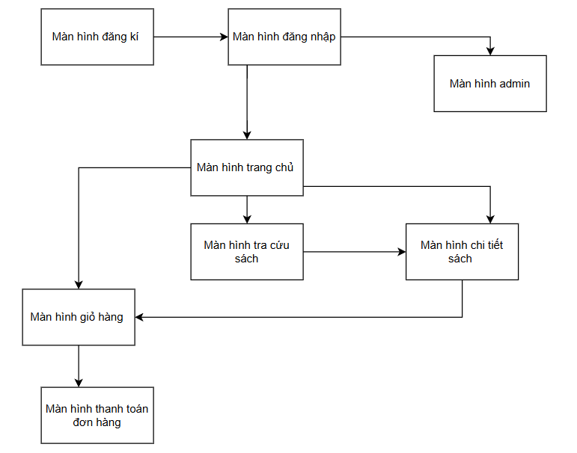

 | 2. Screen list

 |  | No | Screen ID | Screen Name | UC Name
 |  | 1 | SCR_01 | Màn hình trang chủ | Danh mục sách
 |  | 2 | SCR_02 | Màn hình tra cứu sách | Tra cứu sách
 |  | 3 | SCR_03 | Màn hình chi tiết sách | Xem chi tiết sách
 |  | 4 | SCR_04 | Màn hình đăng nhập | Dang nhap
 |  | 5 | SCR_05 | Màn hình đăng kí | Dang ki
 |  | 6 | SCR_06 | Màn hình đổi mật khẩu | Doi mat khau
 |  | 7 | SCR_07 | Màn hình giỏ hàng | Giỏ hàng
 |  | 8 | SCR_08 | Màn hình thanh toán đơn hàng | Thanh toán
 |  | 9 | SCR_09 | Màn hình admin | quản trị dữ liệu

UC-005
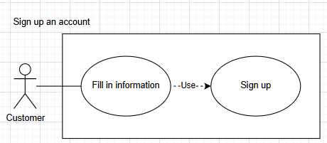
Requirement ID |  | UC-005: Đăng ký tài khoản hệ thống |  | Return to Master List
Description |  | Người dùng lập tài khoản với Email riêng của người dùng

Basic Flow
Đăng ký vào tài khoản
Actors
Customer
Precondition
- Không có.
Post condition
- Người dùng lập được tài khoản hệ thống.
Steps | Actor Action |  | System Response | Note
1 | Người dùng chọn chức năng đăng ký tài khoản
2 |  |  | Hệ thống chuyển người dùng sang giao diện đăng ký tài khoản | Refer to SCR_05
3 | Người dùng điền vào các thông tin yêu cầu
4 |  |  | Hệ thống kiểm tra tính hợp lệ của thông tin đăng ký
5 |  |  | Hệ thống thông báo kết quả tạo tài khoản

UC-006
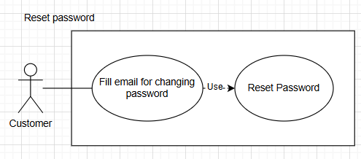
Requirement ID |  | UC-006: Đổi mật khẩu |  | Return to Master List
Description |  | Người dùng thực hiện chức năng đổi mật khẩu khi cần thiết cho tài khoản đang có.

Basic Flow
Đổi mật khẩu
Actors
Customer
Precondition
- Người dùng đã có tài khoản hệ thống.
Post condition
- Người dùng đổi được mật khẩu cho tài khoản cá nhân.
Steps | Actor Action |  | System Response | Note
1 | Người dùng chọn "quên mật khẩu" trong màn hình đăng nhập
2 |  |  | Hệ thống chuyển người dùng sang giao diện đổi mật khẩu | Refer to SCR_06
3 | Người dùng nhập vào email đã dùng để tạo tài khoản trước đó
4 |  |  | Hệ thống kiểm tra email hợp lệ
5 |  |  | Hệ thống nhận thông báo thay đổi mật khẩu qua email

SCR_01
Return to Master List |  |  |  | Process |  | Screen ID |  |  |  | Screen Name |  |  | Created PIC | Created Date | Approved Date
 |  |  |  | Screen Design |  | SCR_01 |  |  |  | Màn hình trang chủ |  |  | Trọng Nghĩa | 2025-07-10 | MMDDYYY

1. Overview

 | Màn hình hiển thị trang chủ của cửa hàng với danh sách sách mới
 | Màn hình di chuyển từ màn hình Tra cứu sách khi User bấm vào thanh tìm kiếm

2. Screen Design

 | 2.1. Screen image

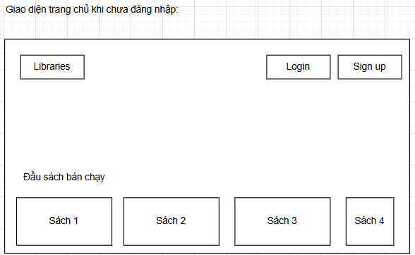

 | 2.2. Screen items

 | # | Item name |  |  | Control |  | Data type | I/O | Mandatory | Default Value | Range Value | Description
 | 1 | Đầu sách bán chạy label |  |  | Label |  | Text | O
 | 2 | Libraries |  |  | Button |  |  |  |  |  |  | Dẫn đến trang tra cứu sách
 | 3 | Log in |  |  | Button |  |  |  |  |  |  | Dẫn đến trang đăng kí tài khoản
 | 4 | Sign in |  |  | Textbox |  | text | I |  |  |  | Dẫn đễn trang đăng nhập tài khoản

 | 2.3. Main screen interaction
 |  | 1. Hệ thống sẽ hoạt động như sau:
 |  |  | - Hệ thống sẽ hiển thị trên màn hình những cuốn sách mới của cửa hàng. Người dùng có thể nhấp chuột vào để xem chi tiết cuốn sách.
 |  |  | - Người dùng nhấn vào nút "Log in" để đăng nhập tài khoản của người dùng
 |  |  | - Người dùng nhấn vào " Sign up" để đăng kí tài khoản mới.
 |  |  | - Người dùng có nhấn vào "Libraries" để chuyển đến trang tra cứu sách.
 | 2.4. Screen displaying
 |  | -Các sách sẽ thể hiện theo hàng ngang và sử dụng thanh kéo để diều kiển.

SCR_02
Return to Master List |  |  |  | Process |  | Screen ID |  |  |  | Screen Name |  |  | Created PIC | Created Date | Approved Date
 |  |  |  | Screen Design |  | SCR_02 |  |  |  | Màn hình tra cứu sách |  |  | Trọng Nghĩa | 2025-07-10 | MMDDYYY

1. Overview

 | Màn hình hiển thị trang chủ của cửa hàng với danh sách sách mới
 | Màn hình di chuyển từ màn hình Tra cứu sách khi User bấm vào thanh tìm kiếm

2. Screen Design

 | 2.1. Screen image
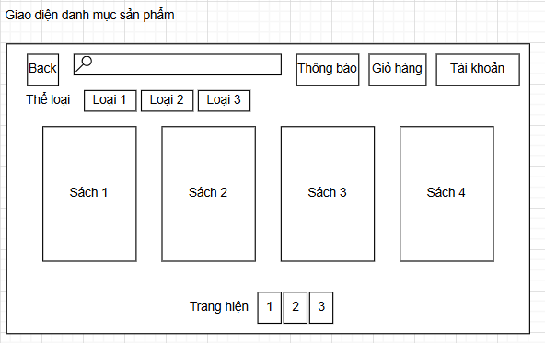

 | 2.2. Screen items

 | # | Item name |  |  | Control |  | Data type | I/O | Mandatory | Default Value | Range Value | Description
 | 1 | Thanh tìm kiếm sách |  |  | Textbox |  | Text | I |  |  |  | Lây thông tin để tìm kiến sách
 | 2 | Nút xem thông báo. |  |  | Button
 | 3 | Nút xem giỏ hàng. |  |  | Button
 | 4 | Nút số trang |  |  | Button
 | 5 | Hiển thị các sản phẩm sách. |  |  | Label |  |  | O |  |  |  | Hiển thị các sách trong cửa hàng
 | 6 | Nút thể loại sách |  |  | Button
 | 2.3. Main screen interaction
 |  | 1. Hệ thống sẽ hoạt động như sau:
 |  |  | - Từ nội dung nhập trong thanh tìm kiếm, hệ thống sẽ trả về các sách khớp với nội dung.
 |  |  | - Người dùng có thể chọn thể loại sách.
 |  |  | - Người dùng có thể nhấn vào "Giỏ hàng" để xem giở hàng
 |  |  | - Người dùng có thể nhấn vào "Thông báo" để xem thông báo
 |  |  | - Người dùng có thể nhấn vào "Tài khoản" để xem tài khoản người dùng.
 |  |  | - Người dùng có thể nhấn vào "Back" để quay lại trang chủ.
 |  |  | - Người dùng có thể nhấn vào sách để xem thông tin chi tiết.

 | 2.4. Screen displaying
 |  | -Các sách sẽ thể hiện trên màn hình theo nội dung tìm kiếm
 |  | -Nếu không tìm thấy sách thì sẽ màn hình sẽ trống.

SCR_03
Return to Master List |  |  |  | Process |  | Screen ID |  |  |  | Screen Name |  |  | Created PIC | Created Date | Approved Date
 |  |  |  | Screen Design |  | SCR_03 |  |  |  | Màn hình chi tiết sách |  |  | Trọng Nghĩa | 2025-07-10 | MMDDYYY

1. Overview

 | Màn hình hiển thị chi tiết sách.
 | Người dùng có thể thêm một giỏ hàng.
 | Người dùng có thể để lại comment đánh giá sản phẩm.

2. Screen Design

 | 2.1. Screen image

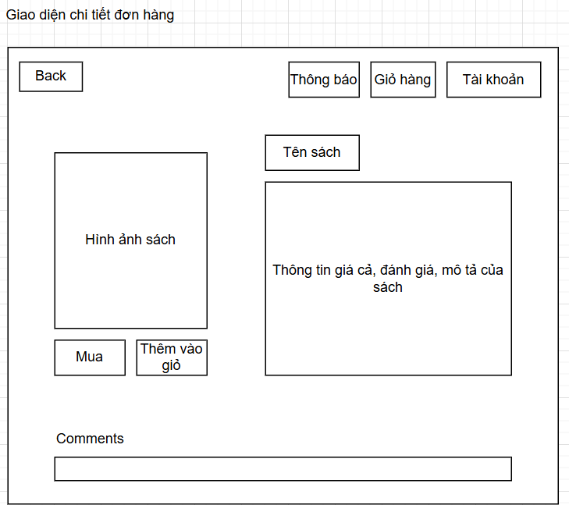

 | 2.2. Screen items

 | # | Item name |  |  | Control |  | Data type | I/O | Mandatory | Default Value | Range Value | Description
 | 1 | Tên sách |  |  | Label |  | Text | O
 | 2 | Mô tả sách |  |  | Label |  | Text | O
 | 3 | Ảnh sách |  |  | Image |  | Text | O
 | 4 | Nút nhấn mua hàng ngay. |  |  | Button |  | Text | I |  |  |  | Lây thông tin để tìm kiến sách
 | 5 | Nút thêm sản phẩm đang hiển thị vào giỏ hàng. |  |  | Button |  |  |  |  |  |  | Sẽ thêm sách vào giỏ hàng
 | 6 | Nút xem thông báo. |  |  | Button |  |  |  |  |  |  | Hiển thị thông báo
 | 7 | Nút xem giỏ hàng |  |  | Button |  |  |  |  |  |  | Hiển thị giỏ hàng người dùng
 | 8 | Nút xem tài khoản. |  |  | Button |  |  |  |  |  |  | Hiển thị tài khoản người dùng
 | 9 | Thanh nhập vào bình luận của khách hàng về sản phẩm. |  |  | Textbox |  |  | I |  |  |  | Nhập comment
 | 2.3. Main screen interaction
 |  | 1. Hệ thống sẽ hoạt động như sau:
 |  |  | - Hiển thị thông tin chi tiết của cuốn sách
 |  |  | - Người dùng có thể chọn thể loại sách.
 |  |  | - Người dùng có thể nhấn vào "Giỏ hàng" để xem giở hàng
 |  |  | - Người dùng có thể nhấn vào "Thông báo" để xem thông báo
 |  |  | - Người dùng có thể nhấn vào "Tài khoản" để xem tài khoản người dùng.
 |  |  | - Người dùng có thể nhấn vào "Tài khoản" để xem tài khoản người dùng.
 |  |  | - Người dùng có thể nhấn vào "Back" để quay lại trang chủ.
 |  |  | - Người dùng có thể để lại comment
 |  |  | - Người dùng có thể thêm vào giỏ hàng
 | 2.4. Screen displaying
 |  | Các ô hiển thị chi tiết sách chỉ hiển thị ứng với sách mà người dùng đã chọn.
 |  | Nút quay lại để quay lại trang tìm kiếm sách.

SCR_04
Return to Master List |  |  |  | Process |  | Screen ID |  |  |  | Screen Name |  |  | Created PIC | Created Date | Approved Date
 |  |  |  | Screen Design |  | SCR_04 |  |  |  | Màn hình đăng nhập |  |  | Trọng Nghĩa | 2025-07-10 | MMDDYYY

1. Overview

 | Màn hình hiển thị thông tin đăng nhập tài khoản.

2. Screen Design

 | 2.1. Screen image

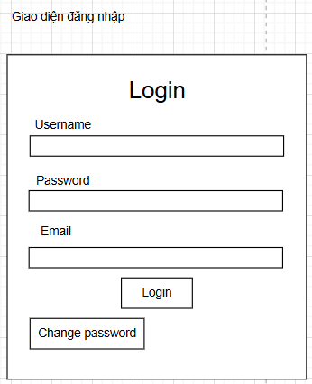

 | 2.2. Screen items

 | # | Item name |  |  | Control |  | Data type | I/O | Mandatory | Default Value | Range Value | Description
 | 1 | Thanh nhập thông tin tên người dùng. |  |  | TextBox |  | Text | I
 | 2 | Thanh nhập mật khẩu tài khoản. |  |  | TextBox |  | Text | I
 | 3 | Thanh nhập email tài khoản. |  |  | TextBox |  | Text | I
 | 4 | Nút xác nhận đăng nhập. |  |  | Button |  |  |  |  |  |  | Nút để lấy thông tin đăng nhập cho hệ thống
 | 5 | Nút đổi mật khẩu khi cần. |  |  | Button |  |  |  |  |  |  | Nút dẫn đến trang đổi mật khẩu
 | 2.3. Main screen interaction
 |  | 1. Hệ thống sẽ hoạt động như sau:
 |  |  | - Người dùng nhấn ''Login" để tiến hành đăng nhập.
 |  |  | - Người dùng nhấn ''change passwword" để tiến hành đổi mật khẩu.
 |  | 2. Hệ thống sẽ thông báo như sau:
 |  |  | - Dòng thông báo dưới thanh tên người dùng báo tên người dùng có hợp lệ hoặc đã tồn tại chưa.
 |  |  | - Dòng thông báo dưới thanh mật khẩu khi nhập có khớp hay không.
 |  |  | - Dòng thông báo dưới thanh email khi nhập có khớp hay không.
 | 2.4. Screen displaying
 |  | - Hiển thị những nơi để người dùng nhập thông tin đăng nhập.

SCR_05
Return to Master List |  |  |  | Process |  | Screen ID |  |  |  | Screen Name |  |  | Created PIC | Created Date | Approved Date
 |  |  |  | Screen Design |  | SCR_05 |  |  |  | Màn hình đăng kí |  |  | Trọng Nghĩa | 2025-07-10 | MMDDYYY

1. Overview

 | Màn hình hiển thị thông tin đăng kí tài khoản.

2. Screen Design

 | 2.1. Screen image
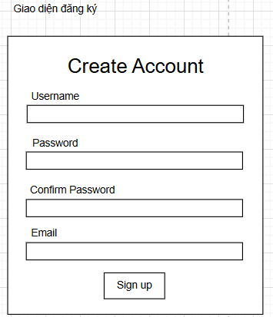

 | 2.2. Screen items

 | # | Item name |  |  | Control |  | Data type | I/O | Mandatory | Default Value | Range Value | Description
 | 1 | Thanh nhập thông tin tên người dùng. |  |  | TextBox |  | Text | I
 | 2 | Thanh nhập mật khẩu tài khoản. |  |  | TextBox |  | Text | I
 | 3 | Thanh nhập xác nhận mật khẩu tài khoản. |  |  | TextBox |  | Text | I |  |  |  | So sánh với mật khẩu vừa nhập
 | 4 | Thanh nhập email tài khoản. |  |  | TextBox |  | Text | I
 | 5 | Nút xác nhận đăng kí. |  |  | Button |  |  |  |  |  |  | Nút để lấy thông tin đăng kí cho hệ thống
 | 2.3. Main screen interaction
 |  | 1. Hệ thống sẽ hoạt động như sau:
 |  |  | - Người dùng nhấn ''Sign up" để tiến hành đăng kí.
 |  |  | - Hệ thống sẽ lấy thông tin để tiến hàng đăng kí tài khoản
 |  | 2. Hệ thống sẽ thông báo như sau:
 |  |  | - Dòng thông báo dưới thanh tên người dùng báo tên người dùng có hợp lệ hoặc đã tồn tại chưa.
 |  |  | - Dòng thông báo dưới thanh mật khẩu khi nhập có khớp hay không.
 |  |  | - Dòng thông báo dưới thanh email email khi nhập đã có tài khoản sử dụng email này chưa.
 | 2.4. Screen displaying
 |  | - Hiển thị những nơi để người dùng nhập thông tin đăng kí.

SCR_06
Return to Master List |  |  |  | Process |  | Screen ID |  |  |  | Screen Name |  |  | Created PIC | Created Date | Approved Date
 |  |  |  | Screen Design |  | SCR_06 |  |  |  | Màn hình đổi mật khẩu |  |  | Trọng Nghĩa | 2025-07-10 | MMDDYYY

1. Overview

 | Đổi mật khẩu theo yêu cầu người dùng

2. Screen Design

 | 2.1. Screen image
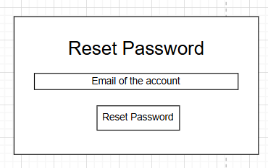

 | 2.2. Screen items

 | # | Item name |  |  | Control |  | Data type | I/O | Mandatory | Default Value | Range Value | Description
 | 1 | Reset Password |  |  | Label |  | Text | O
 | 2 | Thanh nhập Email xác nhận |  |  | Textbox |  | Text | I |  |  |  | Nhập thông tin xác nhận
 | 3 | Nút xác nhận |  |  | Button
 | 2.3. Main screen interaction
 |  | 1. Hệ thống sẽ hoạt động như sau:
 |  |  | - người dùng nhập email và nhấn nút để tiến hành reset mật khẩu

SCR_07
Return to Master List |  |  |  | Process |  | Screen ID |  |  |  | Screen Name |  |  | Created PIC | Created Date | Approved Date
 |  |  |  | Screen Design |  | SCR_07 |  |  |  | Màn hình giỏ hàng |  |  | Trọng Nghĩa | 2025-07-10 | MMDDYYY

1. Overview

 | Màn hình hiển thị các sách nằm trong giỏ hàng của khách này
 | Người dùng có thể tăng giảm số sách, xem tổng giá tiền và đi đến màn hình thành toán

2. Screen Design

 | 2.1. Screen image
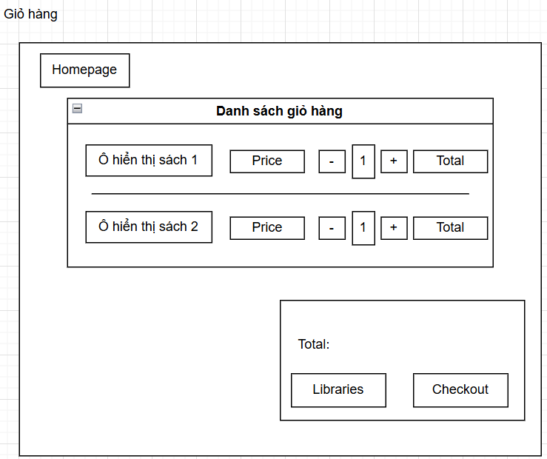

 | 2.2. Screen items

 | # | Item name |  |  | Control |  | Data type | I/O | Mandatory | Default Value | Range Value | Description
 | 1 | Nút Homepage |  |  | Button |  |  | I |  |  |  | Dẫn về trang chủ
 | 2 | Groupbox Danh sách giỏ hàng |  |  | GroupBox |  |  |  |  |  |  | Chứa danh sách sản phẩm trong giỏ hàng
 | 3 | Ảnh sản phẩm |  |  | Image |  |  | O
 | 4 | Giá label |  |  | Label |  | Text | O |  |  |  | Hiển thị giá sách
 | 5 | Nút nút tăng giảm |  |  | Button |  |  | I |  |  |  | Tăng giảm số lượng
 | 6 | Textbox số lượng |  |  | Textbox |  | Text | I
 | 7 | Total |  |  | Label |  | Text | O |  |  |  | Hiển thị tổng giá
 | 8 | Nút Libraries |  |  | Button |  |  |  |  |  |  | Dẫn về trang tra cứu sách
 | 9 | Checkout |  |  | Button |  |  |  |  |  |  | Dẫn đễ trang thanht toán
 | 2.3. Main screen interaction
 |  | 1. Hệ thống sẽ hoạt động như sau:
 |  |  | - Nút thêm số lượng sách 1 đơn vị.
 |  |  | - Nút giảm số lượng sách 1 đơn vị.
 |  |  | - Ô hiện tổng giá ứng với số sách
 |  |  | - Ô hiện số lượng sách đang mua hiện tại.
 |  |  | - Ô hiện tổng số tiền của giỏ hàng hiện tại
 |  |  | - Nút quay về thư viện.
 |  |  | - Nút thanh toán cho giỏ hàng hiện tại

 | 2.4. Screen displaying
 |  | - Hiển thị danh sách sản phẩm trong giỏ hàng
 |  | - Nếu giỏ hàng trống thì màn hình danh sách sẽ trống.

SCR_08
Return to Master List |  |  |  | Process |  | Screen ID |  |  |  | Screen Name |  |  | Created PIC | Created Date | Approved Date
 |  |  |  | Screen Design |  | SCR_08 |  |  |  | Màn hình hình thanh toán |  |  | Trọng Nghĩa | 2025-07-10 | MMDDYYY

1. Overview

 | Màn hình hiển thị các sách nằm trong giỏ hàng của khách này
 | Người dùng có thể tăng giảm số sách, xem tổng giá tiền và đi đến màn hình thành toán

2. Screen Design

 | 2.1. Screen image

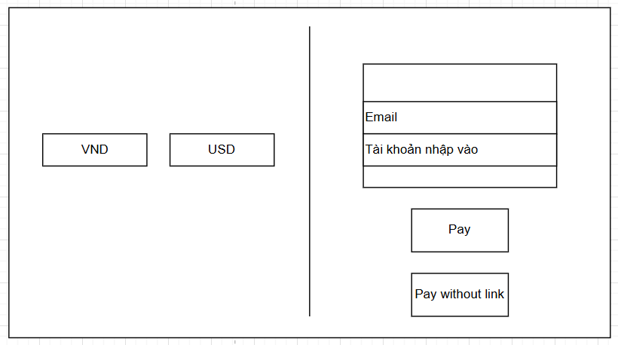

 | 2.2. Screen items

 | # | Item name |  |  | Control |  | Data type | I/O | Mandatory | Default Value | Range Value | Description
 | 1 | Nút VND |  |  | Button |  |  |  |  |  |  | chuyển giá trị tổng đơn về VNĐ
 | 2 | Nút USD |  |  | Button |  |  |  |  |  |  | chuyển giá trị tổng đơn về USD
 | 3 | Label Email |  |  | Label |  | Text | O
 | 4 | Label tên tài khoản |  |  | Label |  | Text | O
 | 5 | Nút pay |  |  | Button
 | 6 | Nút PayOff |  |  | Button
 | 2.3. Main screen interaction
 |  | 1. Hệ thống sẽ hoạt động như sau:
 |  |  | - Nút chọn tiền tệ đơn vị Việt Nam Đồng.
 |  |  | - Nút chọn tiền tệ đơn vị Đô la Mỹ.
 |  |  | - Thanh nhập vào email nhận đơn hàng.
 |  |  | - Tài khoản ngân hàng nhận chuyển khoản.
 |  |  | - Nút trả tiền online.
 |  |  | - Nút trả tiền offline.
 | 2.4. Screen displaying
 |  | - Người dùng có thể chọn đơn vị tiền tệ tương ứng.
 |  | - Thông tin email được hiển thị tự động

SCR_09
Return to Master List |  |  | Process |  | Screen ID |  |  |  | Screen Name |  |  | Created PIC | Created Date | Approved Date
 |  |  | Screen Design |  | SCR_09 |  |  |  | Màn hình Admin |  |  | Trọng Nghĩa | 2025-07-10 | MMDDYYY

1. Overview

 | Màn hình dành cho Admin
 | Admin có thể quản lý sách và khách hàng.

2. Screen Design

 | 2.1. Screen image

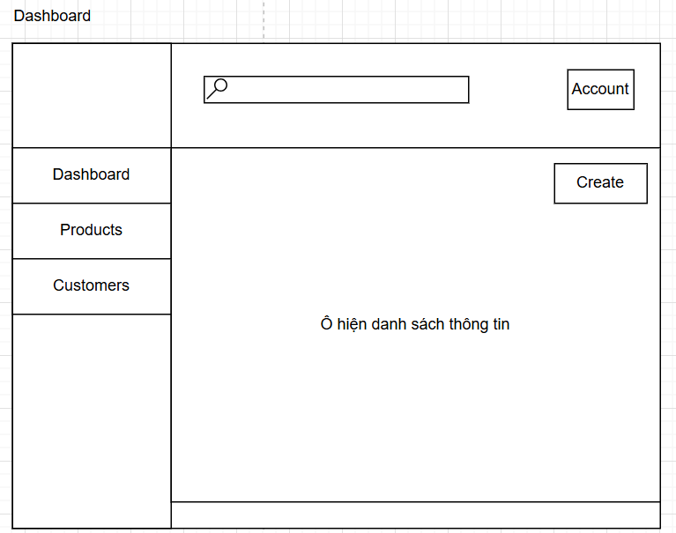

 | 2.2. Screen items

 | # | Item name |  | Control |  | Data type | I/O | Mandatory | Default Value | Range Value | Description
 | 1 | Nút sản phẩm |  | Button |  |  |  |  |  |  | Xem danh sách sản phẩm
 | 2 | Nút khách hàng |  | Button |  |  |  |  |  |  | Xem danh sách khách hàng
 | 3 | Nút create |  | Button |  |  |  |  |  |  | tạo sách mới và khách hàng mới
 | 4 | Thanh tìm kiếm |  | Textbox
 | 5 | Nút tài khoản. |  | Button
 | 2.3. Main screen interaction
 |  | 1. Hệ thống sẽ hoạt động như sau:
 |  | - Nút xem trang chủ dashboard.
 |  | - Nút danh sách thông tin sản phẩm.
 |  | - Nút xem tài khoản người dùng.
 |  | - Nút danh sách thông tin người dùng.
 |  | - Ô hiện danh sách thông tin ứng với nút ở sidebar.
 |  | - Thanh tìm kiếm cụ thể thông tin ứng với ô hiện danh sách thông tin.
 | 2.4. Screen displaying
 |  | Hiển thị màn hình làm việc cho Admin

